SCR001_ログイン
SCR-001 ログイン
利用者: 全利用者 ｜ 目的: 社員番号またはメールアドレスで認証 ｜ 関連要件: AUTH-001,AUTH-004
UI基準: 承認済み改訂UI p.1 ｜ 設計版: 2.0 ｜ レビュー状態: 未確認

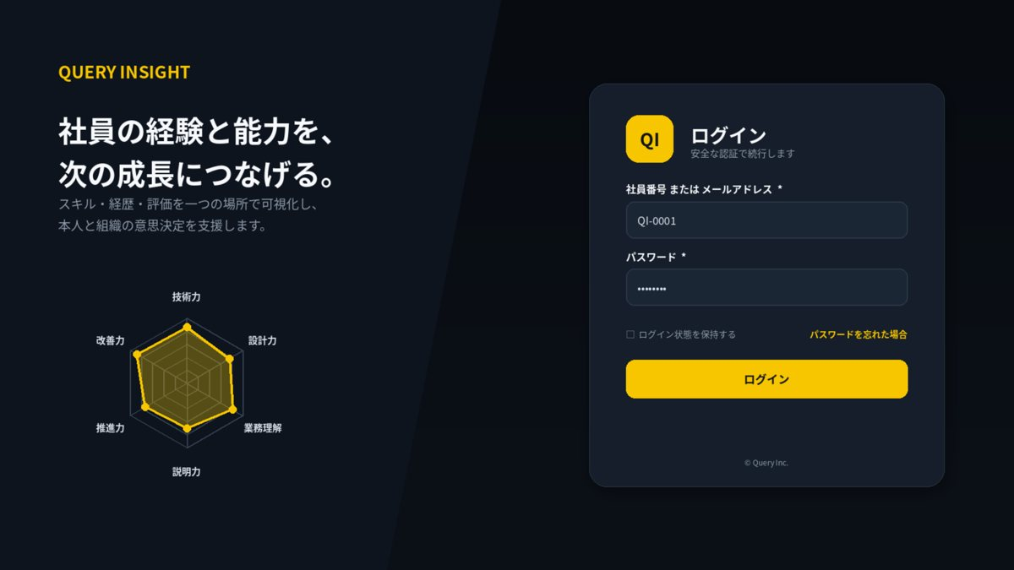

1. 画面概要
画面ID | SCR-001 |  | ログイン | リリース
利用者 | 全利用者 |  | POST /api/v1/auth/login | UIページ
設計結論 | authレイアウトを採用し、承認済みUIと項目・操作・状態を一致させる。 |  | 画面表示だけでなくAPIで再検証 | 更新日

2. レイアウト領域
領域 | 位置 | 役割 | 判断基準 | レスポンシブ・注意 | レビュー
ブランド領域 | 左 55% | サービスメッセージと装飾用六角形チャート | データ表示ではなくブランド表現 | スマホでは非表示または上部へ縮小 | 未確認
認証カード | 右 45% 中央 | 入力項目・主ボタン・補助リンク | 主操作を1つに限定 | 幅360～420pxを目安 | 未確認
エラー領域 | カード内 | 認証エラー・ロック・問い合わせID | ID存在有無を推測させない | 項目直下＋カード上部要約 | 未確認

3. 画面項目定義
領域 | 項目ID | 表示名 | UI部品 | 必須 | 編集 | 入力・表示ルール | データ/API対応 | 注意点 | レビュー
認証 | loginId | 社員番号／メールアドレス | TextBox | 必須 | 可 | 1～254文字。前後空白除去。 | POST /api/v1/auth/login.loginId |  | 未確認
認証 | password | パスワード | Password | 必須 | 可 | 8～128文字。画面・ログへ出力しない。 | POST /api/v1/auth/login.password |  | 未確認
操作 | login | ログイン | PrimaryButton | - | 可 | 二重送信防止。失敗回数超過時は一時ロック。 | POST /api/v1/auth/login |  | 未確認
補助 | resetLink | パスワードを忘れた場合 | Link | - | 可 | SCR-017へ遷移。 | SCR-017 |  | 未確認
エラー | errorId | 問い合わせ用エラーID | Label | - | 不可 | 予期しない失敗時のみ表示。 | correlationId |  | 未確認

4. 画面アクション
ID | 操作 | トリガー | 前提条件 | 主なAPI | 成功時 | 失敗時 | 監査 | レビュー
A01 | ログイン | ログイン押下 | ID・パスワード入力済み | POST /api/v1/auth/login | SCR-002へ遷移 | 401/423/429を同画面表示 | 認証成功・ロックを記録 | 未確認
A02 | 再設定画面へ | リンク押下 | なし | なし | SCR-017へ遷移 | 遷移失敗時は共通エラー | 不要 | 未確認

5. 状態・例外設計
状態 | 表示 | 操作可否 | 実務上の注意 | レビュー
初期表示・読込中 | スケルトン／進捗表示 | 主要操作を無効 | 3秒超は処理中と再試行条件を表示 | 未確認
データなし | 空状態メッセージ＋次の操作 | 登録・条件変更のみ | 0件・未登録・権限不足を区別 | 未確認
入力エラー | 項目直下＋画面上部要約 | 修正後に再実行 | 入力値を保持し、修正方法を具体化 | 未確認
競合 409 | 最新データ取得を案内 | 上書き禁止 | versionを再取得して再編集 | 未確認
権限不足 403 | SCR-023へ遷移 | 操作不可 | 対象の存在有無を過度に示さない | 未確認
通信・サーバーエラー | 問い合わせID付きSCR-022 | 安全なGETのみ再試行 | 内部例外・機密情報を表示しない | 未確認

7. レビュー・受入チェック
分類 | 確認内容 | 状態 | コメント
UI一致 | 承認済みUIモックと主要領域・操作位置・文言が一致している | 未確認
項目 | 表示項目・入力項目・必須・編集可否が定義されている | 未確認
入力検証 | 桁数・形式・業務チェック・競合時動作が定義されている | 未確認
権限 | 利用者ロールとデータ範囲をAPI側でも検証する | 未確認
状態 | 読込中・空・入力エラー・403・409・500が定義されている | 未確認
操作 | 二重送信・キャンセル・確認ダイアログ・戻るが定義されている | 未確認
アクセシビリティ | ラベル・Tab順・フォーカス・色以外の表現がある | 未確認
レスポンシブ | 文字を縮小せず、列変更・カード化・横スクロールで対応する | 未確認
監査 | 評価確定・差し戻し・権限・組織・無効化を記録する | 未確認

SCR002_個人ダッシュボード
SCR-002 個人ダッシュボード
利用者: 全利用者 ｜ 目的: 能力・評価差・更新状況・分析要約を表示 ｜ 関連要件: VIS-001,VIS-002
UI基準: 承認済み改訂UI p.2 ｜ 設計版: 2.0 ｜ レビュー状態: 未確認

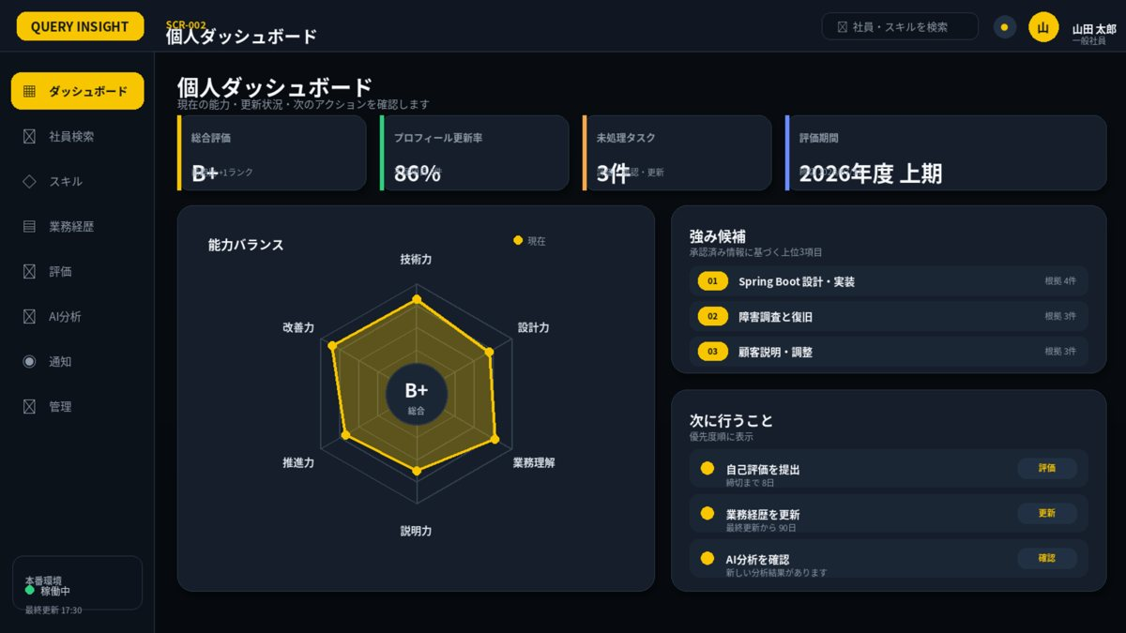

1. 画面概要
画面ID | SCR-002 |  | 個人ダッシュボード | リリース
利用者 | 全利用者 |  | GET /api/v1/dashboard/me; GET /api/v1/evaluation-periods | UIページ
設計結論 | dashboardレイアウトを採用し、承認済みUIと項目・操作・状態を一致させる。 |  | 画面表示だけでなくAPIで再検証 | 更新日

2. レイアウト領域
領域 | 位置 | 役割 | 判断基準 | レスポンシブ・注意 | レビュー
グローバルナビ | 左固定 | 主要機能への移動 | 現在位置を黄色で表示 | 狭幅ではドロワー化 | 未確認
ヘッダー | 上部固定 | 画面名・検索・通知・利用者 | 高さを全画面で統一 | 重要操作を置きすぎない | 未確認
KPIカード | 上段 | 総合評価・更新率・未処理・期間 | 4枚を同一高さで配置 | スマホでは2列 | 未確認
能力バランス | 左メイン | 6軸レーダーと総合評価 | 1～5・未評価は欠測 | 凡例・ツールチップ必須 | 未確認
強み候補 | 右上 | 根拠付き上位3件 | スコア順ではなく説明可能性を優先 | カード行をクリック可能 | 未確認
次に行うこと | 右下 | 未処理タスクと導線 | 最大3件＋一覧導線 | 期限・重要度を表示 | 未確認

3. 画面項目定義
領域 | 項目ID | 表示名 | UI部品 | 必須 | 編集 | 入力・表示ルール | データ/API対応 | 注意点 | レビュー
条件 | periodId | 評価期間 | PeriodCard / Select | 必須 | 可 | 参照可能な評価期間のみ。初期値は最新の公開可能期間。 | GET /api/v1/evaluation-periods |  | 未確認
概要 | employeeSummary | 社員概要 | Card | - | 不可 | 氏名・所属・役職・最終更新日。 | GET /api/v1/employees/me |  | 未確認
評価 | radarChart | 6軸能力バランス | HexagonRadarChart | - | 不可 | 技術力・設計力・業務理解・説明力・推進力・改善力。1～5。未評価は0として描画しない。 | GET /api/v1/dashboard/me |  | 未確認
評価 | grade | 総合評価 | Badge | - | 不可 | 確定評価がある場合のみ表示。 | dashboard.grade |  | 未確認
分析 | strengths | 強み候補 | CardList | - | 不可 | 根拠リンク付き。 | dashboard.strengths |  | 未確認
分析 | weaknesses | 改善候補 | CardList | - | 不可 | 断定表現を避ける。 | dashboard.weaknesses |  | 未確認
更新 | freshness | 情報更新状況 | Progress | - | 不可 | 未更新・未承認を区別。 | dashboard.freshness |  | 未確認
通知 | pendingTasks | 未処理タスク | List | - | 不可 | 評価提出・承認・期限通知。 | GET /api/v1/notifications |  | 未確認

4. 画面アクション
ID | 操作 | トリガー | 前提条件 | 主なAPI | 成功時 | 失敗時 | 監査 | レビュー
A01 | 評価期間変更 | 期間カード選択 | 参照権限あり | GET /api/v1/dashboard/me?periodId= | KPI・レーダー・一覧を更新 | 旧表示を維持し再試行表示 | 不要 | 未確認
A02 | 根拠詳細を開く | 強み・レーダー軸を選択 | 対象データ閲覧可 | GET /api/v1/employees/{id} | SCR-004/019へ遷移 | 403はSCR-023 | 不要 | 未確認
A03 | 未処理タスクを開く | タスク行押下 | タスクが有効 | 通知リンク先API | 対象画面へ遷移 | 無効タスクは通知を更新 | 不要 | 未確認

5. 状態・例外設計
状態 | 表示 | 操作可否 | 実務上の注意 | レビュー
初期表示・読込中 | スケルトン／進捗表示 | 主要操作を無効 | 3秒超は処理中と再試行条件を表示 | 未確認
データなし | 空状態メッセージ＋次の操作 | 登録・条件変更のみ | 0件・未登録・権限不足を区別 | 未確認
入力エラー | 項目直下＋画面上部要約 | 修正後に再実行 | 入力値を保持し、修正方法を具体化 | 未確認
競合 409 | 最新データ取得を案内 | 上書き禁止 | versionを再取得して再編集 | 未確認
権限不足 403 | SCR-023へ遷移 | 操作不可 | 対象の存在有無を過度に示さない | 未確認
通信・サーバーエラー | 問い合わせID付きSCR-022 | 安全なGETのみ再試行 | 内部例外・機密情報を表示しない | 未確認

6. 六角形レーダーチャート適用
項目 | 仕様 | 判断基準 | レビュー
適用目的 | 最新の公開可能評価を単系列表示 | 画面固有の比較目的を明確にする | 未確認
軸 | 技術力／設計力／業務理解／説明力／推進力／改善力 | 全画面で名称・順序を統一 | 未確認
値 | 1～5。未評価はnull | 0として面積を閉じない | 未確認
系列 | 黄色=本人・現在・比較元、青=上長・比較先 | 凡例と数値を併記 | 未確認
中央評価 | B+等の総合評価 | 入力中は暫定、確定後のみ正式 | 未確認
操作 | 軸選択で値・根拠・更新日を表示 | 表形式の代替表示を提供 | 未確認

7. レビュー・受入チェック
分類 | 確認内容 | 状態 | コメント
UI一致 | 承認済みUIモックと主要領域・操作位置・文言が一致している | 未確認
項目 | 表示項目・入力項目・必須・編集可否が定義されている | 未確認
入力検証 | 桁数・形式・業務チェック・競合時動作が定義されている | 未確認
権限 | 利用者ロールとデータ範囲をAPI側でも検証する | 未確認
状態 | 読込中・空・入力エラー・403・409・500が定義されている | 未確認
操作 | 二重送信・キャンセル・確認ダイアログ・戻るが定義されている | 未確認
アクセシビリティ | ラベル・Tab順・フォーカス・色以外の表現がある | 未確認
レスポンシブ | 文字を縮小せず、列変更・カード化・横スクロールで対応する | 未確認
監査 | 評価確定・差し戻し・権限・組織・無効化を記録する | 未確認

SCR012_AI分析
SCR-012 AI分析
利用者: 本人・上長・人事 ｜ 目的: 分析実行・根拠・履歴・フィードバック ｜ 関連要件: AI-001,AI-002,AI-003
UI基準: 承認済み改訂UI p.3 ｜ 設計版: 2.0 ｜ レビュー状態: 未確認

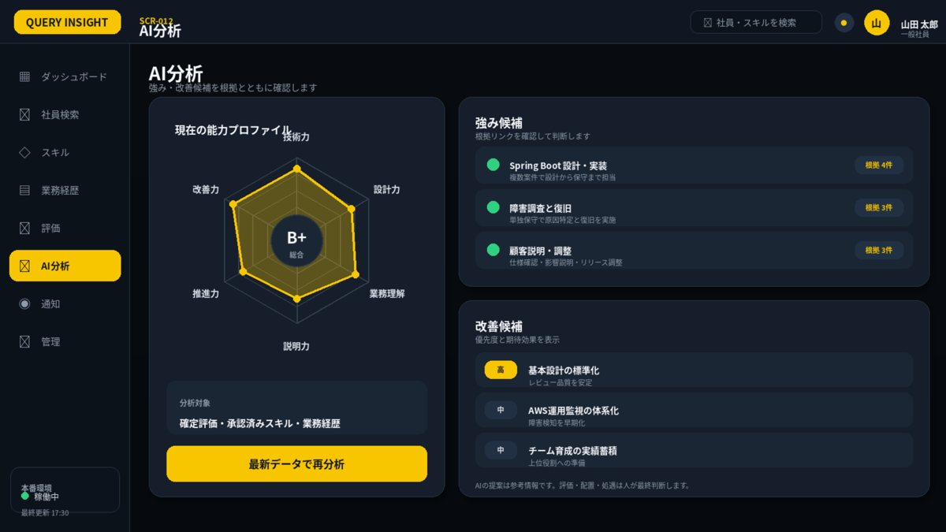

1. 画面概要
画面ID | SCR-012 |  | AI分析 | リリース
利用者 | 本人・上長・人事 |  | POST /api/v1/ai-analyses; GET /api/v1/ai-analyses/{id}; POST .../feedback | UIページ
設計結論 | aiレイアウトを採用し、承認済みUIと項目・操作・状態を一致させる。 |  | 画面表示だけでなくAPIで再検証 | 更新日

2. レイアウト領域
領域 | 位置 | 役割 | 判断基準 | レスポンシブ・注意 | レビュー
能力プロフィール | 左 | 現在の6軸レーダー・データ根拠・再分析 | AI出力と入力データを混同しない | 再分析は多重実行防止 | 未確認
強み候補 | 右上 | 根拠付きランキング | 断定せず候補表現 | 上位3件を基本 | 未確認
改善候補 | 右下 | 不足・矛盾・学習候補 | 人事判断を自動決定しない | 注意事項を常時表示 | 未確認

3. 画面項目定義
領域 | 項目ID | 表示名 | UI部品 | 必須 | 編集 | 入力・表示ルール | データ/API対応 | 注意点 | レビュー
条件 | target | 分析対象 | EmployeeSelect | 必須 | 権限別 | 本人または担当範囲。 | analysis.employeeId |  | 未確認
条件 | period | 対象期間 | Select | 必須 | 可 | 承認済みデータのある期間。 | analysis.periodId |  | 未確認
確認 | inputSummary | 送信データ要約 | Disclosure | - | 不可 | 匿名化後の項目一覧。 | analysis.inputSummary |  | 未確認
操作 | execute | 分析実行 | PrimaryButton | - | 可 | 同一条件の多重実行抑止。 | POST /api/v1/ai-analyses |  | 未確認
結果 | strengths | 強み候補 | RankedCardList | - | 不可 | 根拠リンク付きで上位3件を表示。断定表現を避ける。 | analysis.strengths |  | 未確認
結果 | gaps | 不足・矛盾 | CardList | - | 不可 | 未承認データを区別。 | analysis.gaps |  | 未確認
結果 | learning | 学習候補 | CardList | - | 不可 | 強制・断定にしない。 | analysis.learningCandidates |  | 未確認
結果 | disclaimer | 注意事項 | Alert | - | 不可 | 人事判断を自動決定しない旨。 | fixed message |  | 未確認
操作 | feedback | 結果フィードバック | Buttons | - | 可 | 正確/不正確/不適切と理由。 | POST ai-analyses/{id}/feedback |  | 未確認
評価 | radarChart | 現在の能力プロフィール | HexagonRadarChart | - | 不可 | 承認済みデータを6軸で表示。 | analysis.profile | AI出力ではなく入力データの可視化 | 未確認

4. 画面アクション
ID | 操作 | トリガー | 前提条件 | 主なAPI | 成功時 | 失敗時 | 監査 | レビュー
A01 | 最新データで再分析 | ボタン押下 | 承認済み入力データあり | POST /api/v1/ai-analyses | 処理中後に結果更新 | 429/503は再試行案内 | 必須 | 未確認
A02 | 根拠を開く | 根拠リンク押下 | 閲覧権限あり | GET 関連社員データ | 根拠詳細表示 | 403はSCR-023 | 不要 | 未確認
A03 | フィードバック | 評価ボタン押下 | 分析結果あり | POST .../feedback | 送信済み表示 | 400/409 | 必須 | 未確認

5. 状態・例外設計
状態 | 表示 | 操作可否 | 実務上の注意 | レビュー
初期表示・読込中 | スケルトン／進捗表示 | 主要操作を無効 | 3秒超は処理中と再試行条件を表示 | 未確認
データなし | 空状態メッセージ＋次の操作 | 登録・条件変更のみ | 0件・未登録・権限不足を区別 | 未確認
入力エラー | 項目直下＋画面上部要約 | 修正後に再実行 | 入力値を保持し、修正方法を具体化 | 未確認
競合 409 | 最新データ取得を案内 | 上書き禁止 | versionを再取得して再編集 | 未確認
権限不足 403 | SCR-023へ遷移 | 操作不可 | 対象の存在有無を過度に示さない | 未確認
通信・サーバーエラー | 問い合わせID付きSCR-022 | 安全なGETのみ再試行 | 内部例外・機密情報を表示しない | 未確認

6. 六角形レーダーチャート適用
項目 | 仕様 | 判断基準 | レビュー
適用目的 | AI分析の入力となる承認済み能力プロフィールを表示 | 画面固有の比較目的を明確にする | 未確認
軸 | 技術力／設計力／業務理解／説明力／推進力／改善力 | 全画面で名称・順序を統一 | 未確認
値 | 1～5。未評価はnull | 0として面積を閉じない | 未確認
系列 | 黄色=本人・現在・比較元、青=上長・比較先 | 凡例と数値を併記 | 未確認
中央評価 | B+等の総合評価 | 入力中は暫定、確定後のみ正式 | 未確認
操作 | 軸選択で値・根拠・更新日を表示 | 表形式の代替表示を提供 | 未確認

7. レビュー・受入チェック
分類 | 確認内容 | 状態 | コメント
UI一致 | 承認済みUIモックと主要領域・操作位置・文言が一致している | 未確認
項目 | 表示項目・入力項目・必須・編集可否が定義されている | 未確認
入力検証 | 桁数・形式・業務チェック・競合時動作が定義されている | 未確認
権限 | 利用者ロールとデータ範囲をAPI側でも検証する | 未確認
状態 | 読込中・空・入力エラー・403・409・500が定義されている | 未確認
操作 | 二重送信・キャンセル・確認ダイアログ・戻るが定義されている | 未確認
アクセシビリティ | ラベル・Tab順・フォーカス・色以外の表現がある | 未確認
レスポンシブ | 文字を縮小せず、列変更・カード化・横スクロールで対応する | 未確認
監査 | 評価確定・差し戻し・権限・組織・無効化を記録する | 未確認

SCR013_通知
SCR-013 通知
利用者: 全利用者 ｜ 目的: 通知一覧・既読管理 ｜ 関連要件: NTF-001
UI基準: 承認済み改訂UI p.4 ｜ 設計版: 2.0 ｜ レビュー状態: 未確認

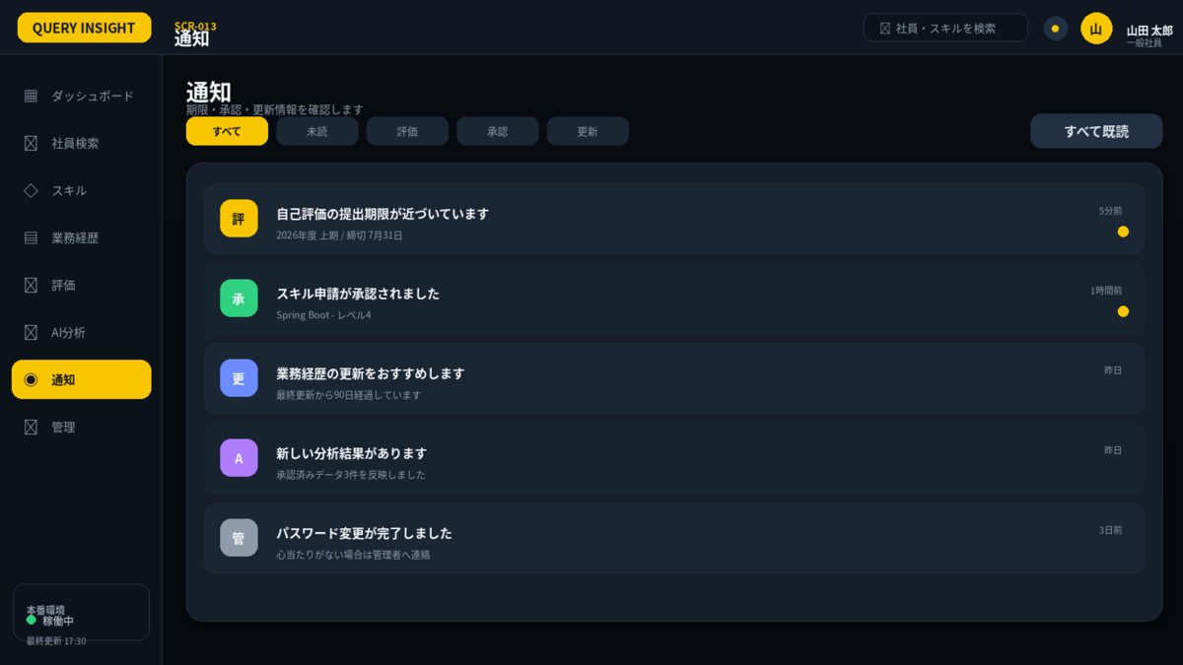

1. 画面概要
画面ID | SCR-013 |  | 通知 | リリース
利用者 | 全利用者 |  | GET /api/v1/notifications; PATCH /api/v1/notifications/{id}/read | UIページ
設計結論 | notificationレイアウトを採用し、承認済みUIと項目・操作・状態を一致させる。 |  | 画面表示だけでなくAPIで再検証 | 更新日

2. レイアウト領域
領域 | 位置 | 役割 | 判断基準 | レスポンシブ・注意 | レビュー
カテゴリタブ | 上段 | すべて・未読・評価・承認・更新 | 現在条件を黄色で表示 | URLクエリと同期 | 未確認
通知一覧 | 中央 | アイコン・件名・要約・時刻・未読 | 日時降順 | 既読はコントラストを弱める | 未確認
一括操作 | 右上 | すべて既読 | 対象件数が0なら無効 | 部分失敗を考慮 | 未確認

3. 画面項目定義
領域 | 項目ID | 表示名 | UI部品 | 必須 | 編集 | 入力・表示ルール | データ/API対応 | 注意点 | レビュー
一覧 | type | 通知カテゴリ | FilterTabs | 任意 | 可 | すべて／未読／評価／承認／更新。 | notification.type |  | 未確認
一覧 | unreadOnly | 未読のみ | CheckBox | 任意 | 可 | 既定値OFF。 | unreadOnly |  | 未確認
一覧 | notifications | 通知一覧 | List | - | 不可 | 日時降順。 | notifications[] |  | 未確認
操作 | markRead | 既読 | Action | - | 可 | 本人通知のみ。 | PATCH notifications/{id}/read |  | 未確認

4. 画面アクション
ID | 操作 | トリガー | 前提条件 | 主なAPI | 成功時 | 失敗時 | 監査 | レビュー
A01 | カテゴリ絞込 | タブ押下 | なし | GET /api/v1/notifications?type= | 一覧更新 | 現在一覧を維持 | 不要 | 未確認
A02 | 通知を開く | 通知行押下 | リンク先が有効 | PATCH .../read + 遷移先API | 既読化し対象画面へ | 権限切れはSCR-023 | 既読のみ記録不要 | 未確認
A03 | すべて既読 | ボタン押下 | 未読あり | 通知一括既読API（要追加） | 全件既読化 | 失敗件を未読のまま残す | 要件確認 | 未確認

5. 状態・例外設計
状態 | 表示 | 操作可否 | 実務上の注意 | レビュー
初期表示・読込中 | スケルトン／進捗表示 | 主要操作を無効 | 3秒超は処理中と再試行条件を表示 | 未確認
データなし | 空状態メッセージ＋次の操作 | 登録・条件変更のみ | 0件・未登録・権限不足を区別 | 未確認
入力エラー | 項目直下＋画面上部要約 | 修正後に再実行 | 入力値を保持し、修正方法を具体化 | 未確認
競合 409 | 最新データ取得を案内 | 上書き禁止 | versionを再取得して再編集 | 未確認
権限不足 403 | SCR-023へ遷移 | 操作不可 | 対象の存在有無を過度に示さない | 未確認
通信・サーバーエラー | 問い合わせID付きSCR-022 | 安全なGETのみ再試行 | 内部例外・機密情報を表示しない | 未確認

7. レビュー・受入チェック
分類 | 確認内容 | 状態 | コメント
UI一致 | 承認済みUIモックと主要領域・操作位置・文言が一致している | 未確認
項目 | 表示項目・入力項目・必須・編集可否が定義されている | 未確認
入力検証 | 桁数・形式・業務チェック・競合時動作が定義されている | 未確認
権限 | 利用者ロールとデータ範囲をAPI側でも検証する | 未確認
状態 | 読込中・空・入力エラー・403・409・500が定義されている | 未確認
操作 | 二重送信・キャンセル・確認ダイアログ・戻るが定義されている | 未確認
アクセシビリティ | ラベル・Tab順・フォーカス・色以外の表現がある | 未確認
レスポンシブ | 文字を縮小せず、列変更・カード化・横スクロールで対応する | 未確認
監査 | 評価確定・差し戻し・権限・組織・無効化を記録する | 未確認

SCR016_パスワード変更
SCR-016 パスワード変更
利用者: 全利用者 ｜ 目的: 現在値確認・新パスワード設定 ｜ 関連要件: AUTH-003
UI基準: 承認済み改訂UI p.5 ｜ 設計版: 2.0 ｜ レビュー状態: 未確認

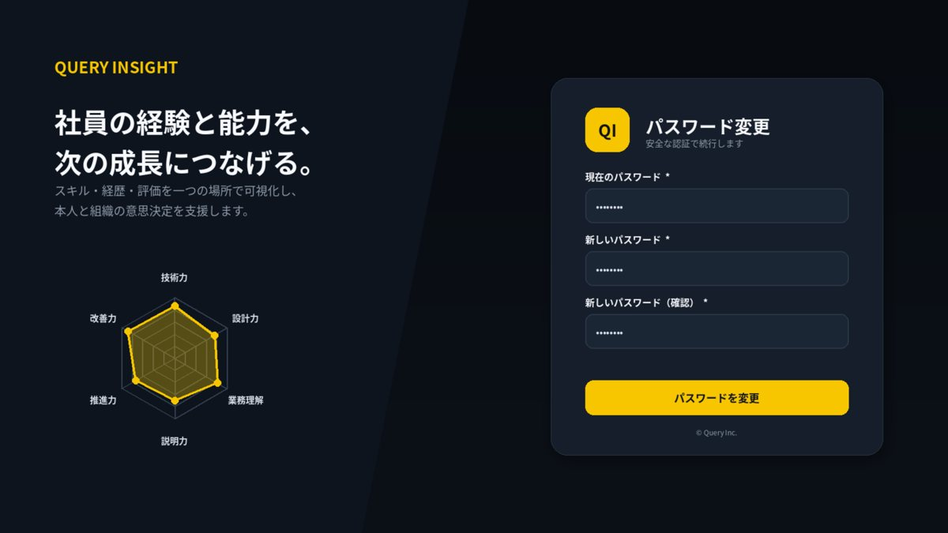

1. 画面概要
画面ID | SCR-016 |  | パスワード変更 | リリース
利用者 | 全利用者 |  | POST /api/v1/auth/change-password | UIページ
設計結論 | authレイアウトを採用し、承認済みUIと項目・操作・状態を一致させる。 |  | 画面表示だけでなくAPIで再検証 | 更新日

2. レイアウト領域
領域 | 位置 | 役割 | 判断基準 | レスポンシブ・注意 | レビュー
ブランド領域 | 左 55% | サービスメッセージと装飾用六角形チャート | データ表示ではなくブランド表現 | スマホでは非表示または上部へ縮小 | 未確認
認証カード | 右 45% 中央 | 入力項目・主ボタン・補助リンク | 主操作を1つに限定 | 幅360～420pxを目安 | 未確認
エラー領域 | カード内 | 認証エラー・ロック・問い合わせID | ID存在有無を推測させない | 項目直下＋カード上部要約 | 未確認

3. 画面項目定義
領域 | 項目ID | 表示名 | UI部品 | 必須 | 編集 | 入力・表示ルール | データ/API対応 | 注意点 | レビュー
入力 | currentPassword | 現在のパスワード | Password | 必須 | 可 | ログに出力しない。 | currentPassword |  | 未確認
入力 | newPassword | 新しいパスワード | Password | 必須 | 可 | ポリシーと漏えい済み照合方針に従う。 | newPassword |  | 未確認
入力 | confirmPassword | 確認入力 | Password | 必須 | 可 | 新しいパスワードと一致。 | confirmPassword |  | 未確認
操作 | change | 変更 | PrimaryButton | - | 可 | 成功後は全更新トークン失効。 | POST auth/change-password |  | 未確認

4. 画面アクション
ID | 操作 | トリガー | 前提条件 | 主なAPI | 成功時 | 失敗時 | 監査 | レビュー
A01 | パスワード変更 | ボタン押下 | 現在PW・新PW・確認一致 | POST /api/v1/auth/change-password | 完了後ログインへ | 400/401/409 | 必須 | 未確認
A02 | キャンセル | キャンセル押下 | なし | なし | 前画面へ戻る | なし | 不要 | 未確認

5. 状態・例外設計
状態 | 表示 | 操作可否 | 実務上の注意 | レビュー
初期表示・読込中 | スケルトン／進捗表示 | 主要操作を無効 | 3秒超は処理中と再試行条件を表示 | 未確認
データなし | 空状態メッセージ＋次の操作 | 登録・条件変更のみ | 0件・未登録・権限不足を区別 | 未確認
入力エラー | 項目直下＋画面上部要約 | 修正後に再実行 | 入力値を保持し、修正方法を具体化 | 未確認
競合 409 | 最新データ取得を案内 | 上書き禁止 | versionを再取得して再編集 | 未確認
権限不足 403 | SCR-023へ遷移 | 操作不可 | 対象の存在有無を過度に示さない | 未確認
通信・サーバーエラー | 問い合わせID付きSCR-022 | 安全なGETのみ再試行 | 内部例外・機密情報を表示しない | 未確認

7. レビュー・受入チェック
分類 | 確認内容 | 状態 | コメント
UI一致 | 承認済みUIモックと主要領域・操作位置・文言が一致している | 未確認
項目 | 表示項目・入力項目・必須・編集可否が定義されている | 未確認
入力検証 | 桁数・形式・業務チェック・競合時動作が定義されている | 未確認
権限 | 利用者ロールとデータ範囲をAPI側でも検証する | 未確認
状態 | 読込中・空・入力エラー・403・409・500が定義されている | 未確認
操作 | 二重送信・キャンセル・確認ダイアログ・戻るが定義されている | 未確認
アクセシビリティ | ラベル・Tab順・フォーカス・色以外の表現がある | 未確認
レスポンシブ | 文字を縮小せず、列変更・カード化・横スクロールで対応する | 未確認
監査 | 評価確定・差し戻し・権限・組織・無効化を記録する | 未確認

SCR017_パスワード再設定
SCR-017 パスワード再設定
利用者: 全利用者 ｜ 目的: 一時URLの発行・一回限りの再設定 ｜ 関連要件: AUTH-005
UI基準: 承認済み改訂UI p.6 ｜ 設計版: 2.0 ｜ レビュー状態: 未確認

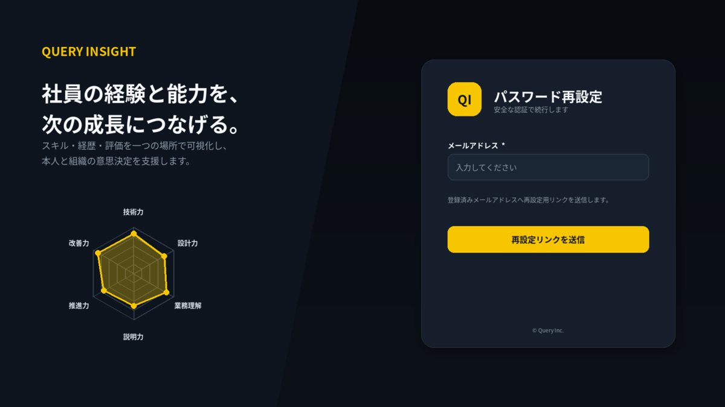

1. 画面概要
画面ID | SCR-017 |  | パスワード再設定 | リリース
利用者 | 全利用者 |  | POST /api/v1/auth/password-reset-requests; POST /api/v1/auth/password-resets | UIページ
設計結論 | authレイアウトを採用し、承認済みUIと項目・操作・状態を一致させる。 |  | 画面表示だけでなくAPIで再検証 | 更新日

2. レイアウト領域
領域 | 位置 | 役割 | 判断基準 | レスポンシブ・注意 | レビュー
ブランド領域 | 左 55% | サービスメッセージと装飾用六角形チャート | データ表示ではなくブランド表現 | スマホでは非表示または上部へ縮小 | 未確認
認証カード | 右 45% 中央 | 入力項目・主ボタン・補助リンク | 主操作を1つに限定 | 幅360～420pxを目安 | 未確認
エラー領域 | カード内 | 認証エラー・ロック・問い合わせID | ID存在有無を推測させない | 項目直下＋カード上部要約 | 未確認

3. 画面項目定義
領域 | 項目ID | 表示名 | UI部品 | 必須 | 編集 | 入力・表示ルール | データ/API対応 | 注意点 | レビュー
申請 | loginId | 社員番号／メール | TextBox | 必須 | 可 | 存在有無を推測させない応答。 | loginId |  | 未確認
申請 | send | 再設定案内送信 | PrimaryButton | - | 可 | レート制限。 | POST auth/password-reset-requests |  | 未確認
再設定 | newPassword | 新しいパスワード | Password | 必須 | 可 | 一時トークン有効・未使用。 | newPassword |  | 未確認

4. 画面アクション
ID | 操作 | トリガー | 前提条件 | 主なAPI | 成功時 | 失敗時 | 監査 | レビュー
A01 | 再設定リンク送信 | ボタン押下 | メール形式が正しい | POST /api/v1/auth/password-reset-requests | 存在有無を伏せた完了表示 | 400/429 | セキュリティイベントを記録 | 未確認
A02 | 新パスワード確定 | リンク遷移後の確定 | トークン有効・確認一致 | POST /api/v1/auth/password-resets | ログインへ遷移 | 400/410/429 | 必須 | 未確認

5. 状態・例外設計
状態 | 表示 | 操作可否 | 実務上の注意 | レビュー
初期表示・読込中 | スケルトン／進捗表示 | 主要操作を無効 | 3秒超は処理中と再試行条件を表示 | 未確認
データなし | 空状態メッセージ＋次の操作 | 登録・条件変更のみ | 0件・未登録・権限不足を区別 | 未確認
入力エラー | 項目直下＋画面上部要約 | 修正後に再実行 | 入力値を保持し、修正方法を具体化 | 未確認
競合 409 | 最新データ取得を案内 | 上書き禁止 | versionを再取得して再編集 | 未確認
権限不足 403 | SCR-023へ遷移 | 操作不可 | 対象の存在有無を過度に示さない | 未確認
通信・サーバーエラー | 問い合わせID付きSCR-022 | 安全なGETのみ再試行 | 内部例外・機密情報を表示しない | 未確認

7. レビュー・受入チェック
分類 | 確認内容 | 状態 | コメント
UI一致 | 承認済みUIモックと主要領域・操作位置・文言が一致している | 未確認
項目 | 表示項目・入力項目・必須・編集可否が定義されている | 未確認
入力検証 | 桁数・形式・業務チェック・競合時動作が定義されている | 未確認
権限 | 利用者ロールとデータ範囲をAPI側でも検証する | 未確認
状態 | 読込中・空・入力エラー・403・409・500が定義されている | 未確認
操作 | 二重送信・キャンセル・確認ダイアログ・戻るが定義されている | 未確認
アクセシビリティ | ラベル・Tab順・フォーカス・色以外の表現がある | 未確認
レスポンシブ | 文字を縮小せず、列変更・カード化・横スクロールで対応する | 未確認
監査 | 評価確定・差し戻し・権限・組織・無効化を記録する | 未確認

SCR022_共通エラー
SCR-022 共通エラー
利用者: 全利用者 ｜ 目的: 問い合わせ用エラーIDと復旧導線 ｜ 関連要件: 共通
UI基準: 承認済み改訂UI p.7 ｜ 設計版: 2.0 ｜ レビュー状態: 未確認

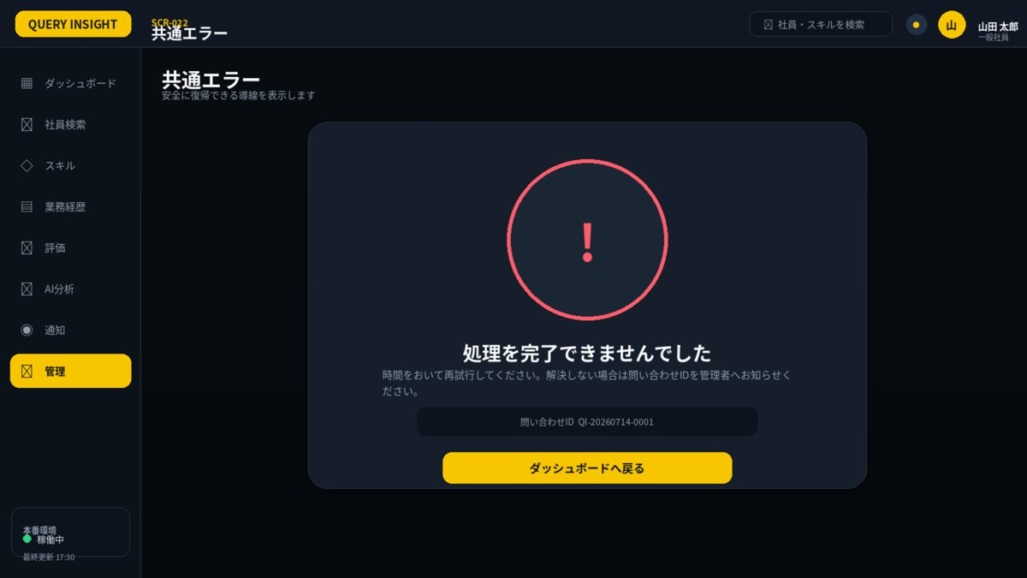

1. 画面概要
画面ID | SCR-022 |  | 共通エラー | リリース
利用者 | 全利用者 |  | 失敗した安全な参照APIを再実行 | UIページ
設計結論 | errorレイアウトを採用し、承認済みUIと項目・操作・状態を一致させる。 |  | 画面表示だけでなくAPIで再検証 | 更新日

2. レイアウト領域
領域 | 位置 | 役割 | 判断基準 | レスポンシブ・注意 | レビュー
エラーカード | 中央 | コード・説明・問い合わせID・復帰ボタン | 内部例外を表示しない | 403とシステムエラーで色を区別 | 未確認
ナビゲーション | 左・上 | ログイン済み時のみ表示 | 通常画面と位置を統一 | 操作可能項目を最小化 | 未確認

3. 画面項目定義
領域 | 項目ID | 表示名 | UI部品 | 必須 | 編集 | 入力・表示ルール | データ/API対応 | 注意点 | レビュー
表示 | errorId | エラーID | Label | - | 不可 | 相関IDを表示。 | correlationId |  | 未確認
表示 | userMessage | 利用者向けメッセージ | Alert | - | 不可 | 内部情報を含めない。 | message |  | 未確認
操作 | retry | 再試行 | Button | - | 可 | 安全なGETのみ。 | retry |  | 未確認

4. 画面アクション
ID | 操作 | トリガー | 前提条件 | 主なAPI | 成功時 | 失敗時 | 監査 | レビュー
A01 | ダッシュボードへ戻る | ボタン押下 | なし | なし | SCR-002へ遷移 | 遷移失敗時はログインへ | 不要 | 未確認
A02 | 再試行 | 再試行押下 | 元操作が安全な参照処理 | 元のGET API | 元画面へ復帰 | 再失敗時は問い合わせID表示 | 不要 | 未確認

5. 状態・例外設計
状態 | 表示 | 操作可否 | 実務上の注意 | レビュー
初期表示・読込中 | スケルトン／進捗表示 | 主要操作を無効 | 3秒超は処理中と再試行条件を表示 | 未確認
データなし | 空状態メッセージ＋次の操作 | 登録・条件変更のみ | 0件・未登録・権限不足を区別 | 未確認
入力エラー | 項目直下＋画面上部要約 | 修正後に再実行 | 入力値を保持し、修正方法を具体化 | 未確認
競合 409 | 最新データ取得を案内 | 上書き禁止 | versionを再取得して再編集 | 未確認
権限不足 403 | SCR-023へ遷移 | 操作不可 | 対象の存在有無を過度に示さない | 未確認
通信・サーバーエラー | 問い合わせID付きSCR-022 | 安全なGETのみ再試行 | 内部例外・機密情報を表示しない | 未確認

7. レビュー・受入チェック
分類 | 確認内容 | 状態 | コメント
UI一致 | 承認済みUIモックと主要領域・操作位置・文言が一致している | 未確認
項目 | 表示項目・入力項目・必須・編集可否が定義されている | 未確認
入力検証 | 桁数・形式・業務チェック・競合時動作が定義されている | 未確認
権限 | 利用者ロールとデータ範囲をAPI側でも検証する | 未確認
状態 | 読込中・空・入力エラー・403・409・500が定義されている | 未確認
操作 | 二重送信・キャンセル・確認ダイアログ・戻るが定義されている | 未確認
アクセシビリティ | ラベル・Tab順・フォーカス・色以外の表現がある | 未確認
レスポンシブ | 文字を縮小せず、列変更・カード化・横スクロールで対応する | 未確認
監査 | 評価確定・差し戻し・権限・組織・無効化を記録する | 未確認

SCR023_アクセス権限エラー
SCR-023 アクセス権限エラー
利用者: 全利用者 ｜ 目的: 権限不足を安全に通知 ｜ 関連要件: AUTH-006
UI基準: 承認済み改訂UI p.8 ｜ 設計版: 2.0 ｜ レビュー状態: 未確認

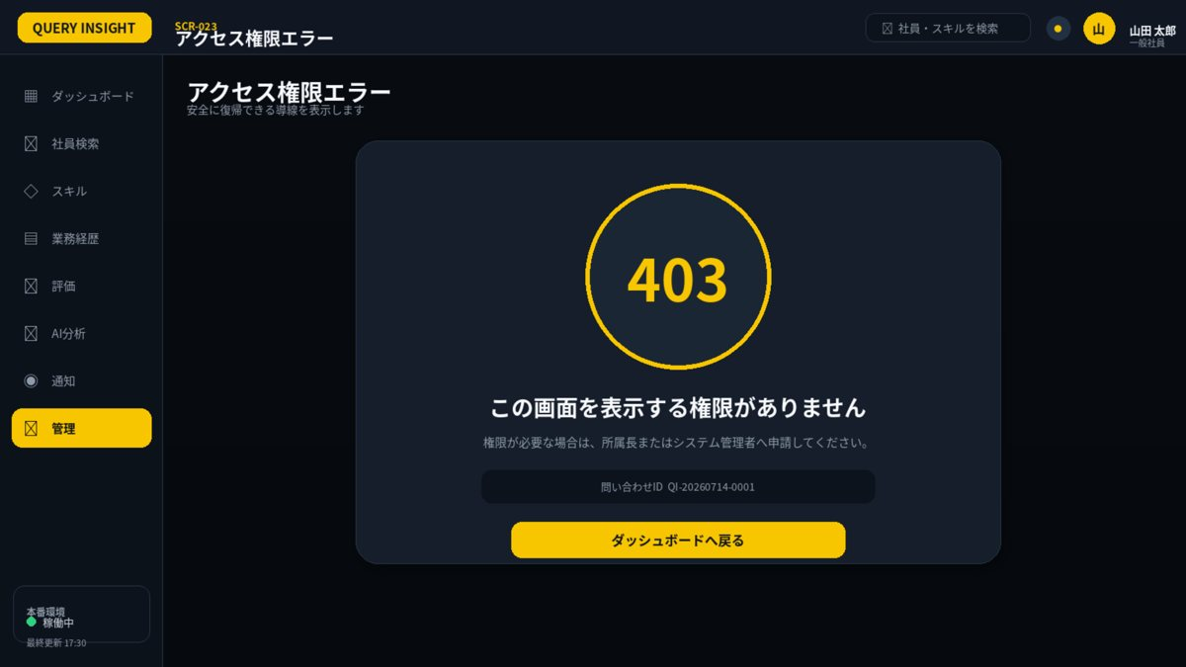

1. 画面概要
画面ID | SCR-023 |  | アクセス権限エラー | リリース
利用者 | 全利用者 |  | なし | UIページ
設計結論 | errorレイアウトを採用し、承認済みUIと項目・操作・状態を一致させる。 |  | 画面表示だけでなくAPIで再検証 | 更新日

2. レイアウト領域
領域 | 位置 | 役割 | 判断基準 | レスポンシブ・注意 | レビュー
エラーカード | 中央 | コード・説明・問い合わせID・復帰ボタン | 内部例外を表示しない | 403とシステムエラーで色を区別 | 未確認
ナビゲーション | 左・上 | ログイン済み時のみ表示 | 通常画面と位置を統一 | 操作可能項目を最小化 | 未確認

3. 画面項目定義
領域 | 項目ID | 表示名 | UI部品 | 必須 | 編集 | 入力・表示ルール | データ/API対応 | 注意点 | レビュー
表示 | message | アクセスできません | Alert | - | 不可 | 存在有無を過度に示さない。 | fixed |  | 未確認
操作 | back | 戻る | Button | - | 可 | 直前またはダッシュボード。 | navigation |  | 未確認

4. 画面アクション
ID | 操作 | トリガー | 前提条件 | 主なAPI | 成功時 | 失敗時 | 監査 | レビュー
A01 | ダッシュボードへ戻る | ボタン押下 | ログイン済み | なし | SCR-002へ遷移 | 未認証ならSCR-001 | アクセス拒否を記録 | 未確認

5. 状態・例外設計
状態 | 表示 | 操作可否 | 実務上の注意 | レビュー
初期表示・読込中 | スケルトン／進捗表示 | 主要操作を無効 | 3秒超は処理中と再試行条件を表示 | 未確認
データなし | 空状態メッセージ＋次の操作 | 登録・条件変更のみ | 0件・未登録・権限不足を区別 | 未確認
入力エラー | 項目直下＋画面上部要約 | 修正後に再実行 | 入力値を保持し、修正方法を具体化 | 未確認
競合 409 | 最新データ取得を案内 | 上書き禁止 | versionを再取得して再編集 | 未確認
権限不足 403 | SCR-023へ遷移 | 操作不可 | 対象の存在有無を過度に示さない | 未確認
通信・サーバーエラー | 問い合わせID付きSCR-022 | 安全なGETのみ再試行 | 内部例外・機密情報を表示しない | 未確認

7. レビュー・受入チェック
分類 | 確認内容 | 状態 | コメント
UI一致 | 承認済みUIモックと主要領域・操作位置・文言が一致している | 未確認
項目 | 表示項目・入力項目・必須・編集可否が定義されている | 未確認
入力検証 | 桁数・形式・業務チェック・競合時動作が定義されている | 未確認
権限 | 利用者ロールとデータ範囲をAPI側でも検証する | 未確認
状態 | 読込中・空・入力エラー・403・409・500が定義されている | 未確認
操作 | 二重送信・キャンセル・確認ダイアログ・戻るが定義されている | 未確認
アクセシビリティ | ラベル・Tab順・フォーカス・色以外の表現がある | 未確認
レスポンシブ | 文字を縮小せず、列変更・カード化・横スクロールで対応する | 未確認
監査 | 評価確定・差し戻し・権限・組織・無効化を記録する | 未確認

